Sheet1
户外创意花架隔断花箱

序号 | 名称 | 规格及参数 | 图例 | 单位 | 数量 | 单价/元 | 金额/元
1 | 户外创意花架隔断花箱 | 长150cm*宽20cm*高150cm，主方管尺寸：3cm*2cm*2.0mm，交叉方管尺寸：1.6cm*1.6cm*1.2mm | 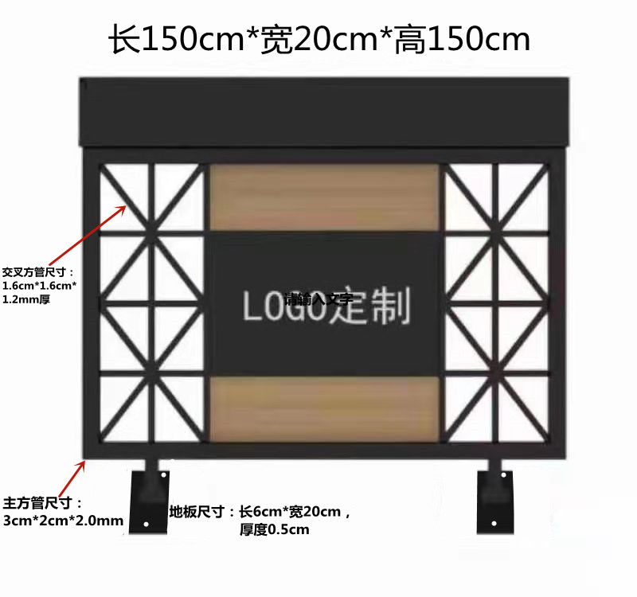 | 个
 |  |  |  |  |  |  | 0

